关系图
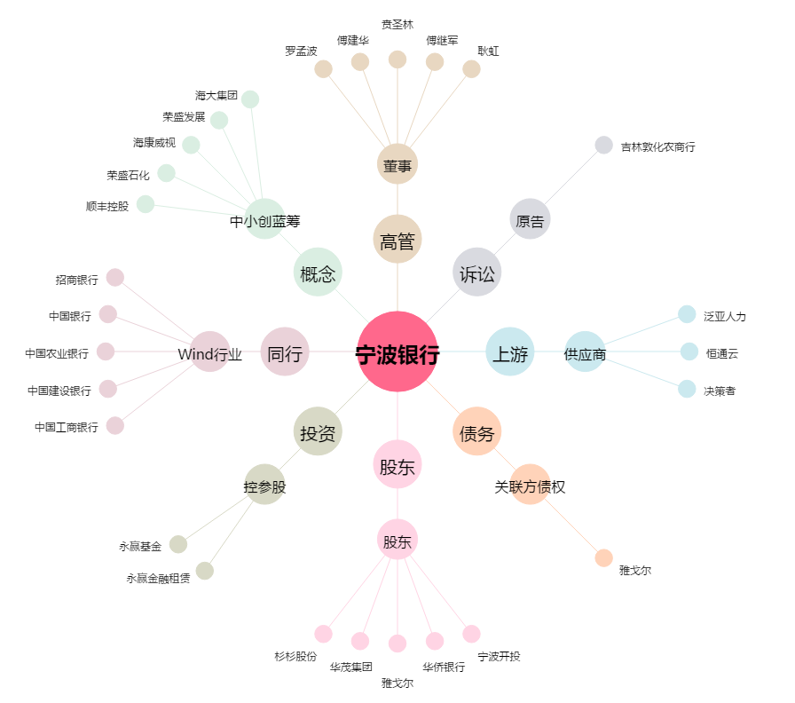
宁波银行[002142.SZ] - 关系概览图

